1
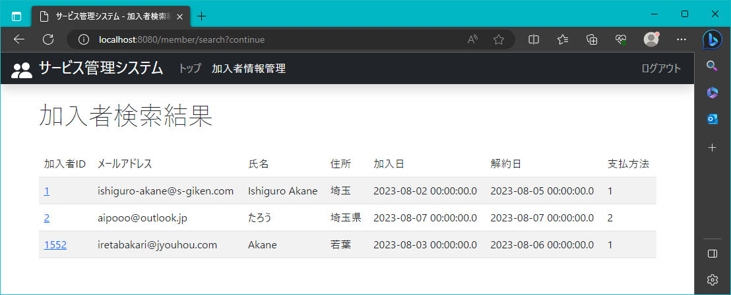
2023/8/3

 | 加入者の検索結果が表示されるページ

2
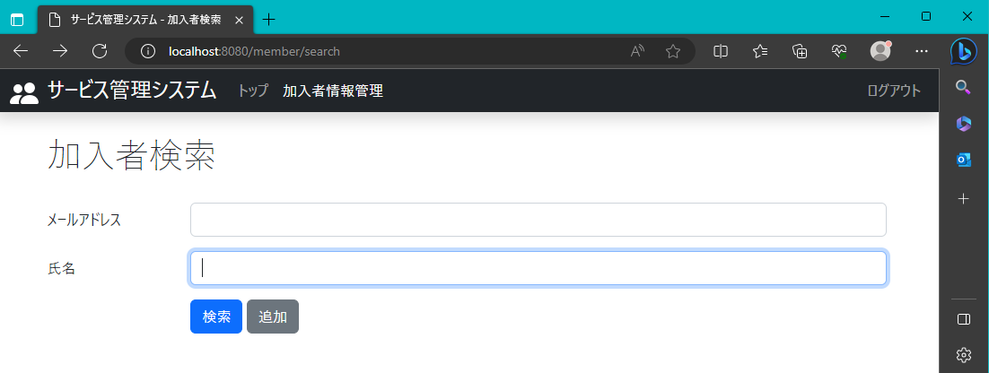
2023-08-03

 | メールアドレス検索項目の下に氏名検索項目を表示

3
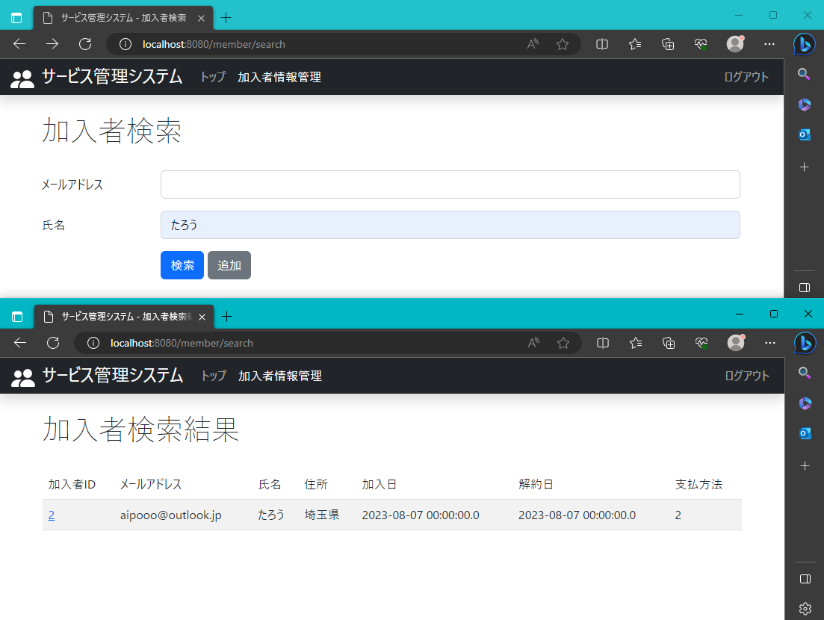
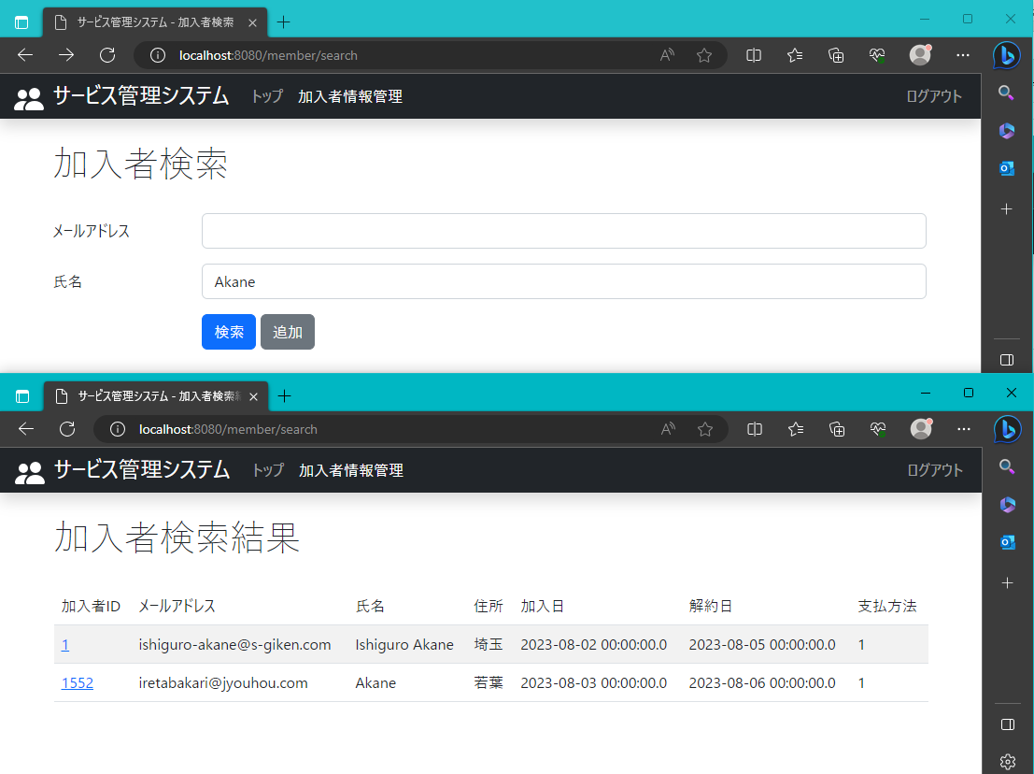
2023-08-03

 | 氏名の項目に文字を入力、一部でも登録情報に該当するデータを全て表示

